PASAPORTE
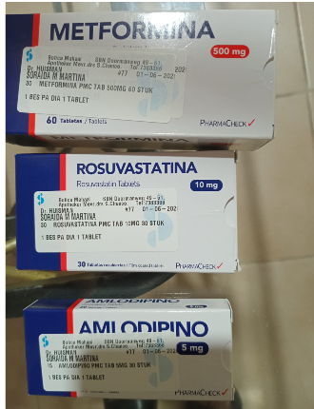
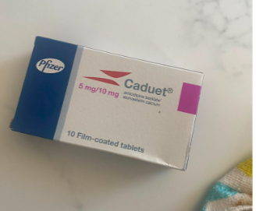
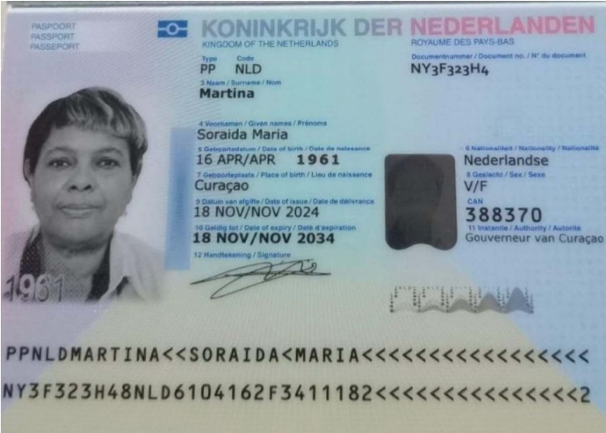
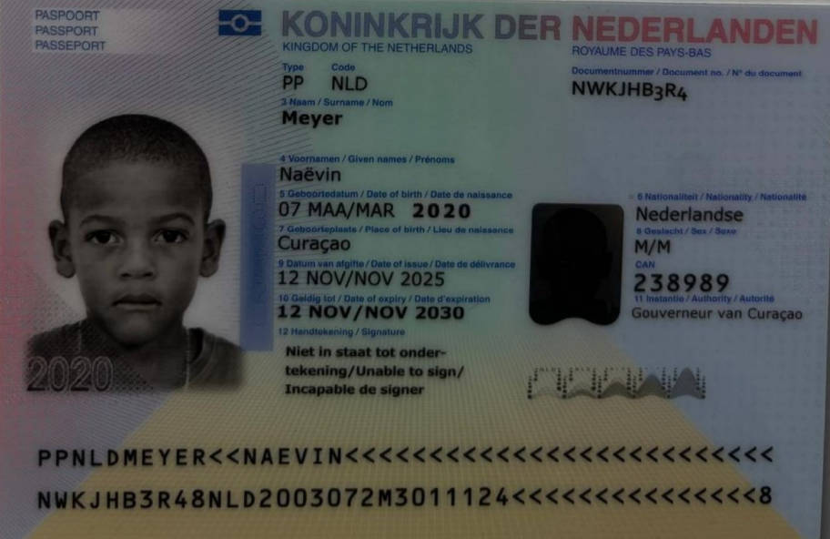
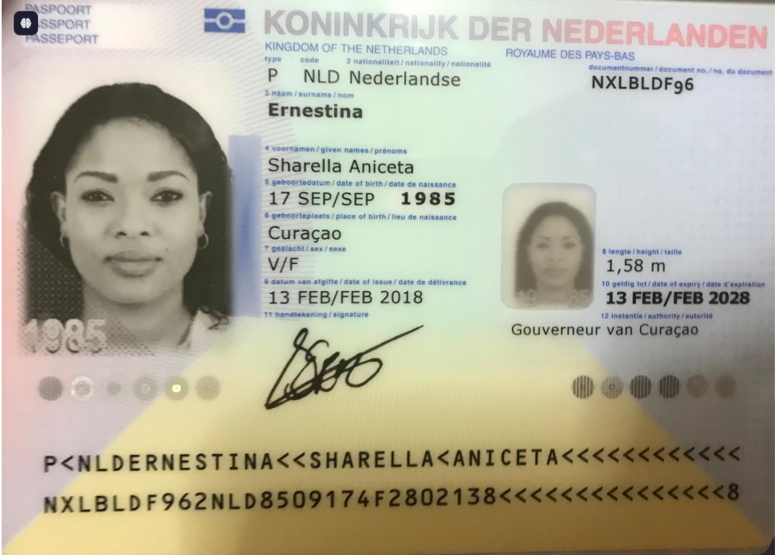

 | SHARELLA |  | MAMA DE SHARELA |  | HIJO

Nombre 1 | Sharella | Nombre 1 | Soraida | Nombre | Naëvin
Nombre 2 | Aniceta | Nombre 2 | Maria | Apellido | Meyer
Apellido | Ernestina | Apellido | Martina | Género: . | Masculino
Género: . | Femenino | Género: . | Femenino | Pasaporte | NWKJHB3R4
Pasaporte | NXLBLDF96 | Pasaporte | NY3F323H4 | Fecha de nacimiento | 07/03/2020
Fecha de nacimiento | 17 -09-1985 | Fecha de nacimiento | 16 - 04 - 1961 | Edad | 6
Edad | 41 | Edad | 65 | Dirección | Kaya Afido37
Estado civil | Soltera | Estado civil | Soltera | Nacionalidad y domicilio: | Curazao
Dirección | Kaya Afido 37 | Dirección | KAYA AFIDO 37 | Email: | S.ernestina@live.com
Nacionalidad y domicilio: | Curazao | Nacionalidad y domicilio: | Curazao | Teléfono | 599 9 674 6468
Email: | S.ernestina@live.com | Email: | Soraida.martina6@gmail.com | Profesión
Teléfono | 599 9 674 6468 | Teléfono |  | RH
Profesión | Trabajadora administrativa | Profesión |  | Seguro | SVB
RH | O Negativo | RH | O positivo | Peso | 20 kg
Seguro | SVB | Seguro | SVB | Altura | 122 cm
Peso | 67 kg | Peso | 70 ( kg ) | Idioma | Papiamento
Altura | 1.58 cm | Altura | 162 ( cm )
Idioma | Papiamento / español/ Ingles/holandes | Idioma | Papiamento

Salud | sufro de hipertencion y huzo la sigiente medivina una ves al dia | Salud | Mi mama tine 65 años sufre de hipertencion y diabetes leve y usa las sigiente medicinas | Salud

COSTEO RVA335-2- SHARELLA
 |  |  |  |  |  |  |  |  |  |  | LIBRO DIARIO CONTABLE
 |  |  |  |  |  |  |  | ESTADO DE CUENTA |  |  | PAGOS
ACV documentos MÉDICOS | PAGOS - FACTURAS | CONFIRMACIÓN DE RESERVAS | SERVICIOS | PROVEEDOR | CANTIDAD |  | PASAJERO 1 PRECIO EN PESOS | PAGOS EN PESOS | RETENCIÓN EN LA FUENTE | PAGO TOTAL | PROVEEDOR - NOMBRE COMERCIAL | Fecha del pago | Valor del pago | Forma de pago de donde salió el dinero | Tipo de movimiento | Comentarios
 | PAGADO | Confirmado | Traslado en UBER Centro Comercial Santa Fe - Hotel | UBER | 1,00 Unidades | $ 30.000,00 | $ 30.000,00 | $19,475 | $0 | $19,475 | UBER | 2026-08-06 | $19,475 | TARJETA DE JENNY | TRANSFERENCIA BANCARIA
 | PAGADO | Confirmado | COMPRA de sillas de Vuelo | WINGO | 1,00 Unidades | $ 192.000,00 | $ 192.000,00 | $167,400 | $0 | $167,400 | WINGO | 2026-08-08 | $167,400 | TARJETA DE JENNY | TRANSFERENCIA BANCARIA
 |  |  |  |  |  |  | $227,000 | $186,875 | TOTAL PAGADO
 |  |  |  |  |  |  |  | $227,000 | TOTAL COBRADO
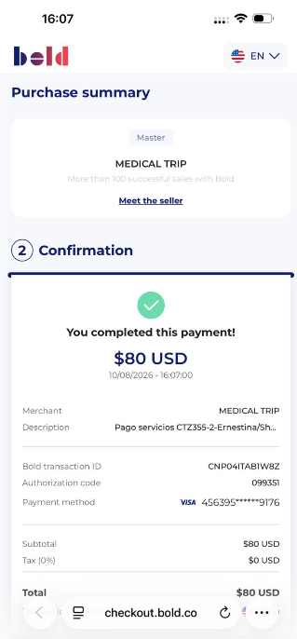
 |  |  |  |  |  |  |  | $40,125 | UTILIDAD

CONFIRMACION
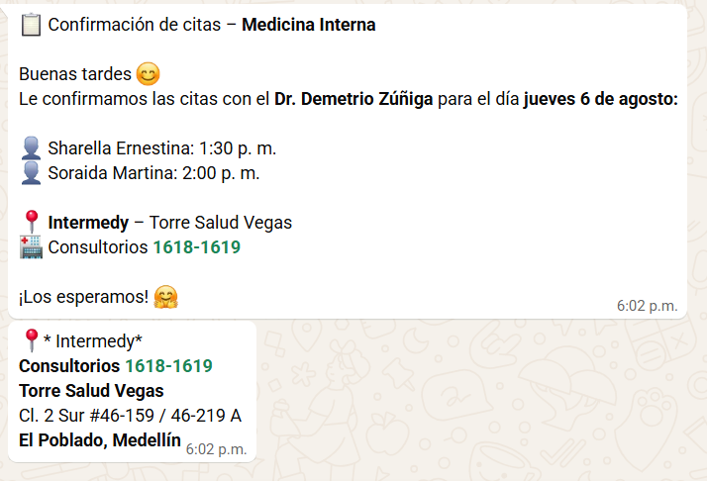
MEDICINA INTERNA | PEDIATRA NIÑO

VUELO+HOTEL+SIM CARD
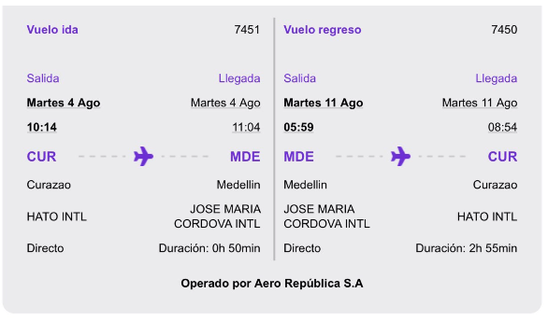

IS083Y

